data
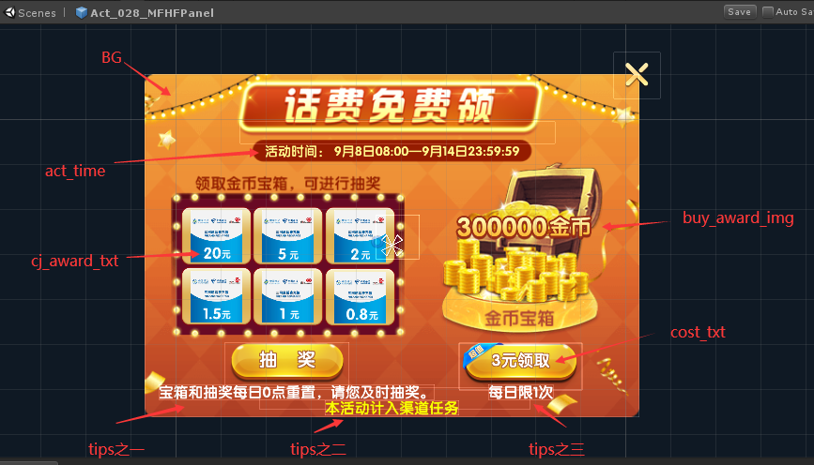
line | gift_id|礼包id | box_exchange_id | award_index|第一个奖励的索引 | end_t|活动结束时间 | sta_t|活动开始时间 | permission|权限 | act_time|活动时间 | enter_img|活动入口图标 | BG|背景图 | cost_txt|花费描述 | buy_award_img|购买的奖励图片 | cj_award_txt|抽奖的奖励数量 | tips|文字描述
1 | 10291 | 41 | 11741 | 1600099199 | 1599523200 | actp_buy_gift_bag_10291 | 活动时间： 9月8日08:00—9月14日23:59:59 | mfhb_btn_mfhf | mfhb_bg_1 | 3元领取 | mfhb_btn_jinbi | 20,5,2,1.5,1,0.8 | "宝箱和抽奖每日0点重置，请您及时抽奖。","本活动计入渠道任务","每日限1次",

